Spis treści
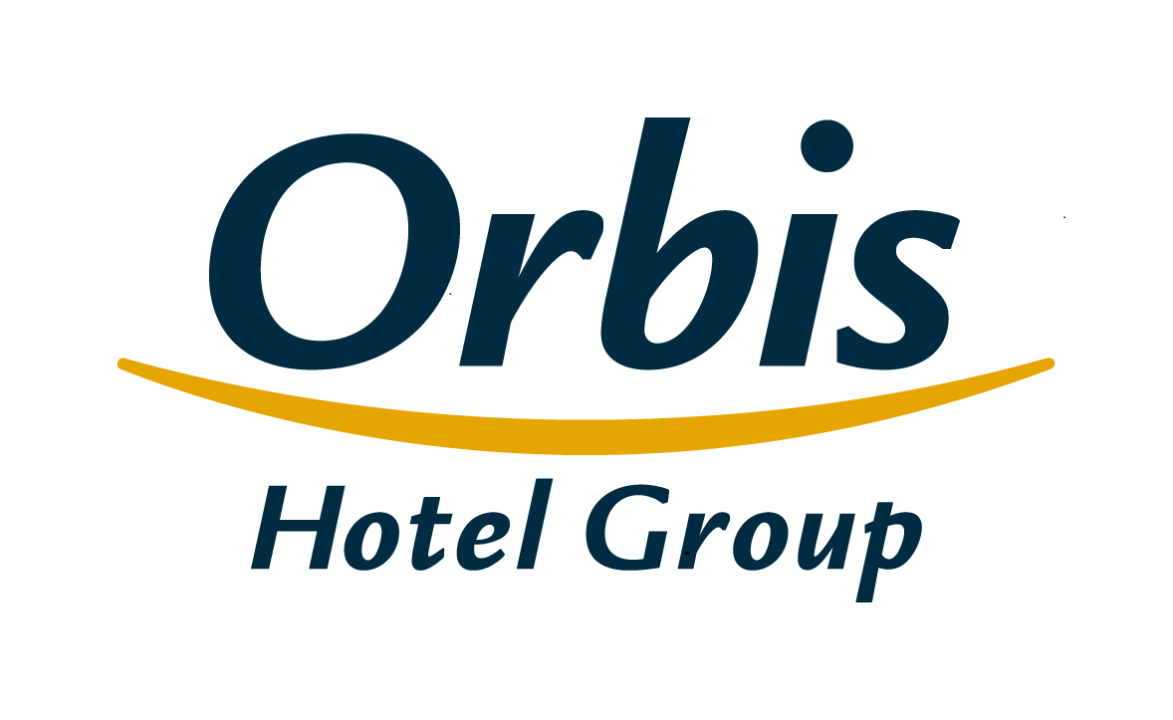
Wybrane dane finansowe i operacyjne Grupy Kapitałowej Orbis 31 lipca 2019 roku

Spis treści
1. | Skonsolidowany rachunek zysków i strat
2. | Skonsolidowane sprawozdanie z sytuacji finansowej
3. | Skonsolidowane sprawozdanie ze zmian w kapitale własnym
4. | Skonsolidowane sprawozdanie z przepływów pieniężnych
5. | Segmenty operacyjne
6. | Segmenty geograficzne
7. | Podział przychodów
8. | Skonsolidowany rachunek zysków i strat w ujęciu analitycznym
9. | Wskaźniki operacyjne
10. | Baza hotelowa Grupy
11. | Struktura klientów Grupy
12. | Przeciętne zatrudnienie w Grupie
13. | Struktura Grupy
14. | Struktura akcjonariatu Orbis S.A.

Struktura Grupy
Spis treści

 | Struktura Grupy

Orbis Spółka Akcyjna
jednostka dominująca
PODMIOTY ZALEŻNE
Orbis Kontrakty Sp. z o.o. *
Accor Pannonia Hotels Zrt.
Orbis Corporate Sp. z o. o.**
UAB Hekon
100%
100%
100%
95,08%
99,92%
PBP OR
Accor Hotels Romania s.r.l.
Katerinska Hotel s.r.o.
Accor Pannonia Slovakia s.r.o.
5 Hotel Kft.
99,92%
99,92%
100%
100%

 | * Wyniki oraz aktywa i zobowiązania spółki Orbis Kontrakty Sp. z o.o. zakwalifikowane zostały do działalności zaniechanej
 | ** Spółka wyłączona z konsolidacji, nie prowadzi działalności gospodarczej

